Instruções
Instruções de como imprimir em A0

Para gráficas que possuem impressoras A0 basta enviar o arquivo e informar o formato de impressão.

Para não corrermos riscos sugiro o seguinte procedimento:

Instalar o aplicativo CutePdf Write e o complemento de conversão PS2PDF informado no final da instalação

Link do aplicativo - http://www.cutepdf.com/
Após instalação ir e com o Excel aberto ir na aba Arquivo e opção imprimir

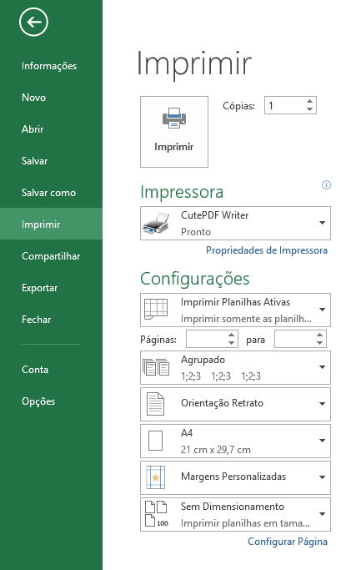
Alterar para CutePDF
Alterar para ISO A0

Com estas duas alterações efetuadas clicar em imprimir
Efetuando isto irá salvar o arquivo em PDF para impressão em A0.

Round 1
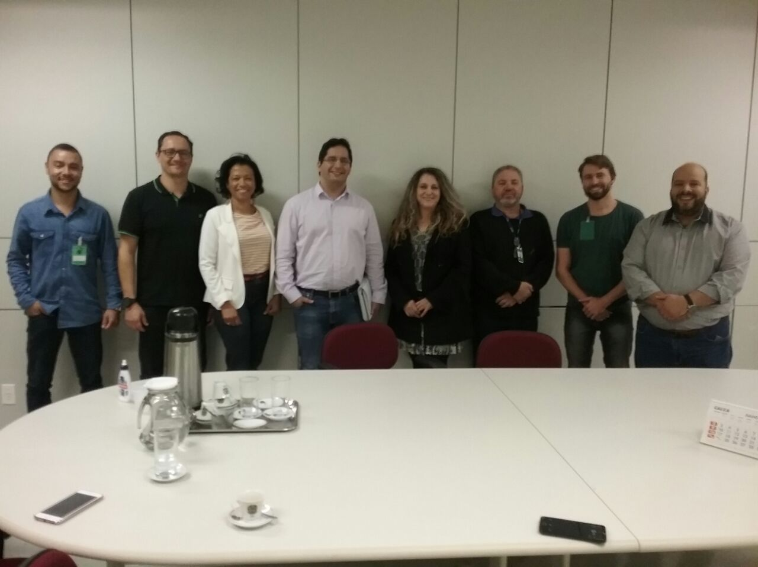
 | PROJETO LEAN SEIS SIGMA - EMPRESA: |  | NOME DA EMPRESA HOSPEDEIRA

DEFINE |  |  | MEASURE

1. QUAL É O PROBLEMA? |  | 2. OS DADOS SÃO CONFIÁVEIS? | 1. QUAL A ESTRATIFICAÇÃO

3. COMO OS DADOS SE COMPORTAM? |  | 4. QUAL A META E OS POSSÍVEIS GANHOS?

 |  |  | 2. QUAL O FOCO DO PROBLEMA?

 |  | 6. QUAL O PRINCIPAL PROCESSO?

1. QUAL EQUIPE DO PROJETO? |  |  | 3. QUAIS AS METAS PRIORITÁRIAS? | 4. COMPROVAÇÃO DA META GLOBAL

Round 2 - Fluxo
 | PROJETO LEAN SEIS SIGMA - EMPRESA: |  | TRE - TRIBUNAL REGIONAL ELEITORAL DE CURITIBA

DEFINE |  |  | ANALYZE

1. QUAL É O PROBLEMA? |  | 2. OS DADOS SÃO CONFIÁVEIS? | 1.FLUXOGRAMA DO PROCESSO |  | 2. LISTA DAS CAUSAS COMPROVADAS


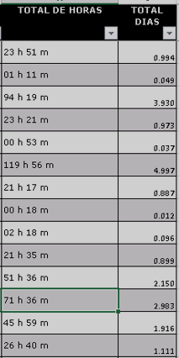
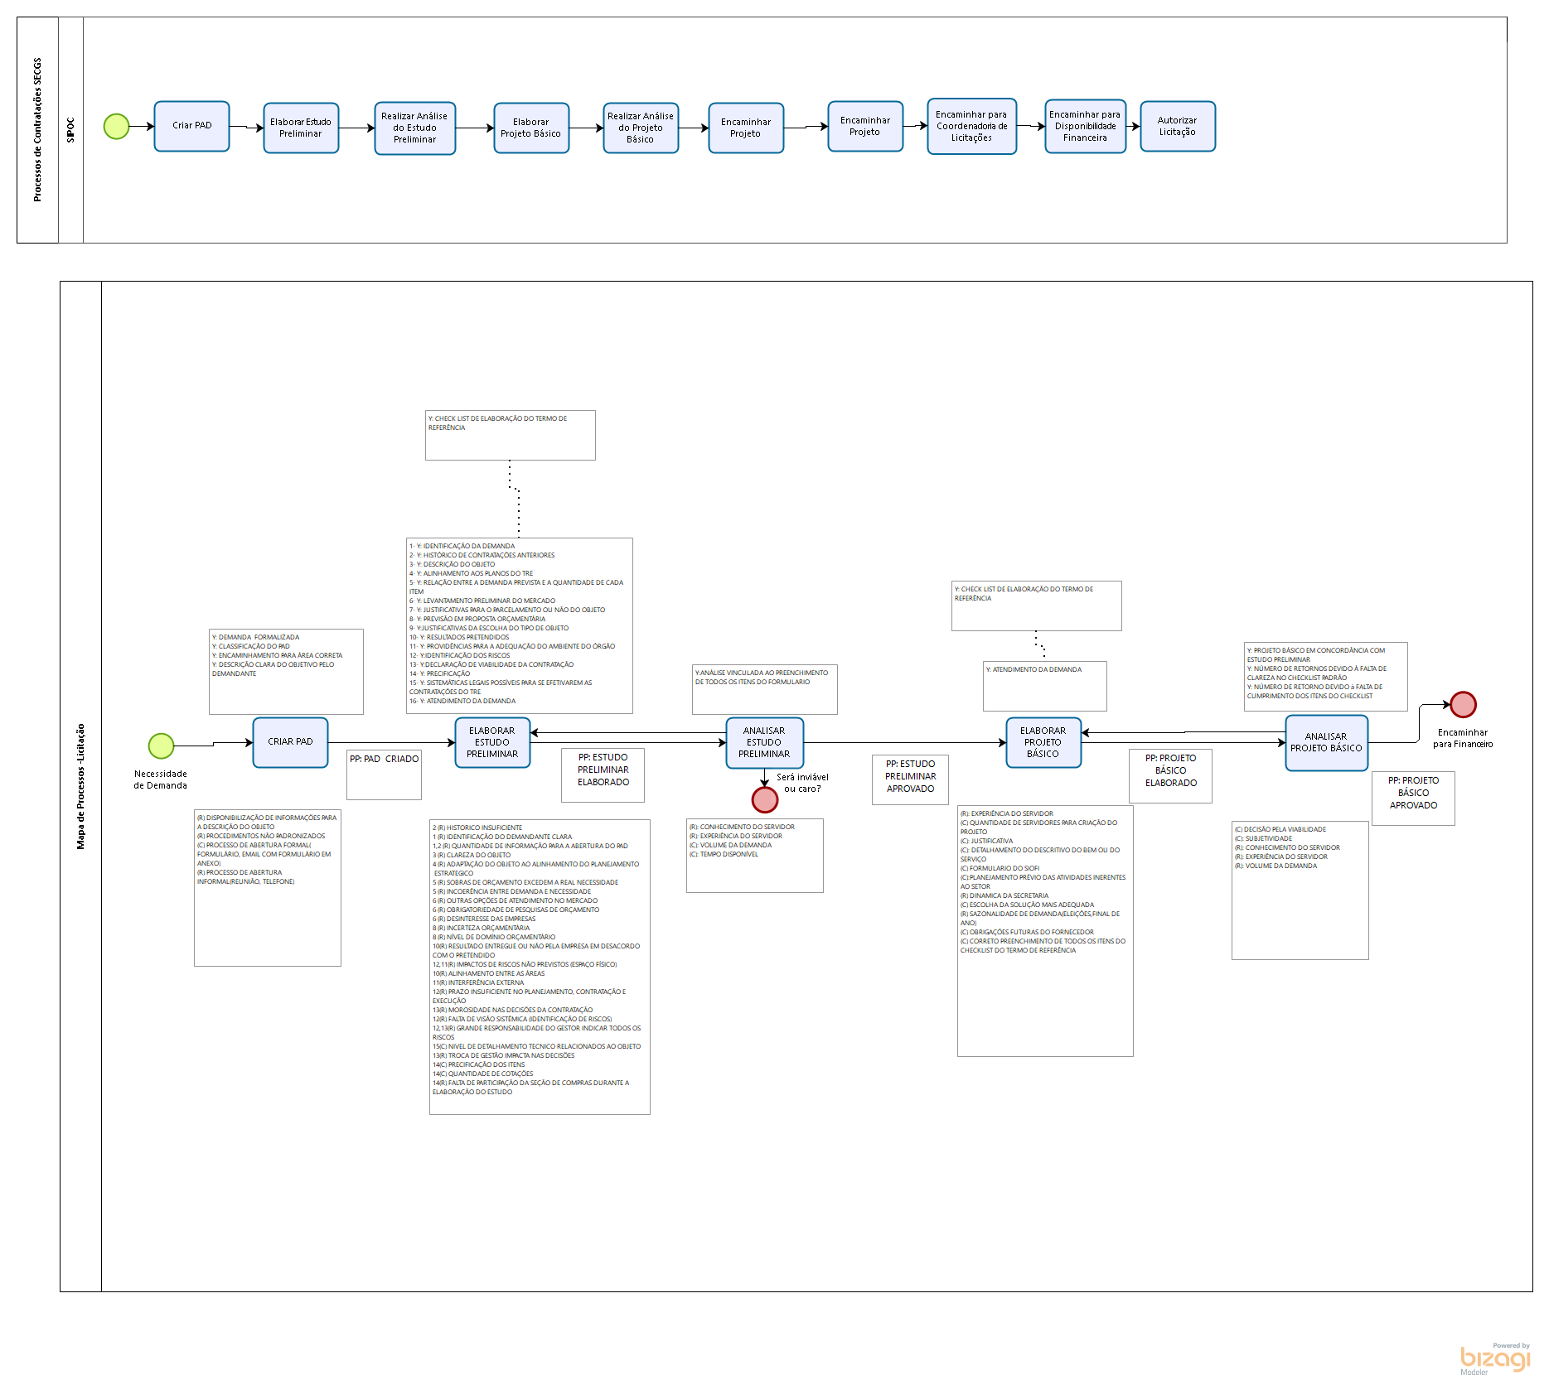

3. COMO OS DADOS SE COMPORTAM? |  | 4. QUAL A META E OS POSSÍVEIS GANHOS?

META: Reduzir o lead time de 21 para 18 dias para o processo de contratações de bens e serviços até fevereiro de 2018. GANHOS DIRETOS - Redução de retrabalho; - Redução de dias de trabalho 3 dias por PAD – Economia $ ( R$ 1.694.905,27/ano e 150 dias para alocação de servidores em outros projetos e processos). - Redução do tempo do processo de contratações; - Redução de custo por processo de contratação (PAD); GANHOS INDIRETOS - Aumento de satisfação do servidor no trabalho;
- Redução do stress no cotidiano;
- Possibilidade replicação das melhorias nos outros processos de contratações;
- Realocação de Servidores entre as áreas do Tribunal;
- Maior tempo disponível para planejamento e melhoria contínua;

 |  |  |  |  | 3. EXEMPLO DAS CAUSAS COMPROVADAS

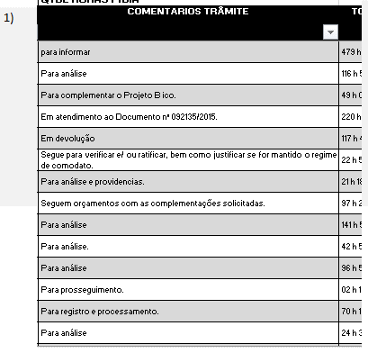
 |  | 6. QUAL O PRINCIPAL PROCESSO?

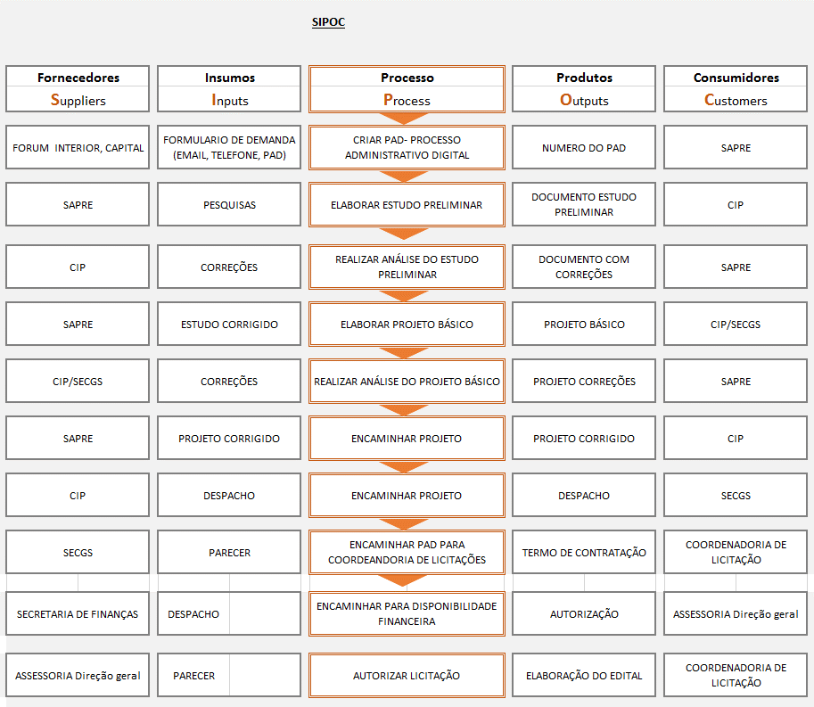

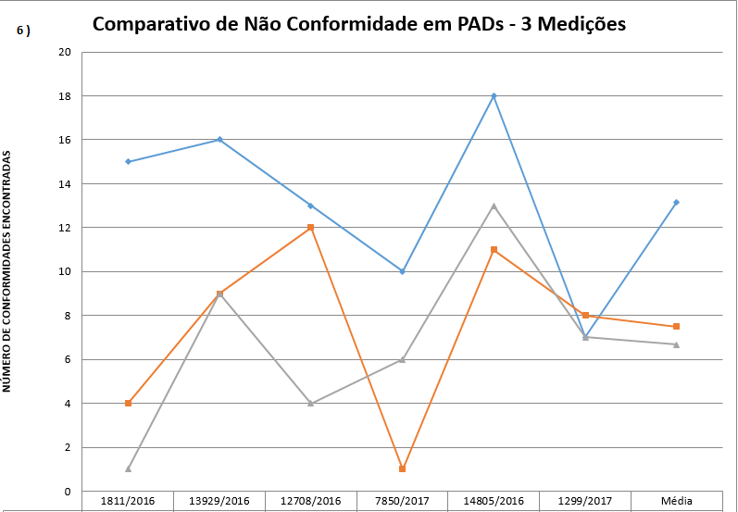

1. QUAL EQUIPE DO PROJETO?

Os dados sâo confiáveis devido que os mesmos foram coletados do Sistema PAD (Processo Administrativo Digital - Menu Detalhes) do TRE Paraná via relatório.
Orientador: Pedro
Champion: SILMARA
Candidatos: André Rodrigues / Ivis Martins / Ruhan Sanabria
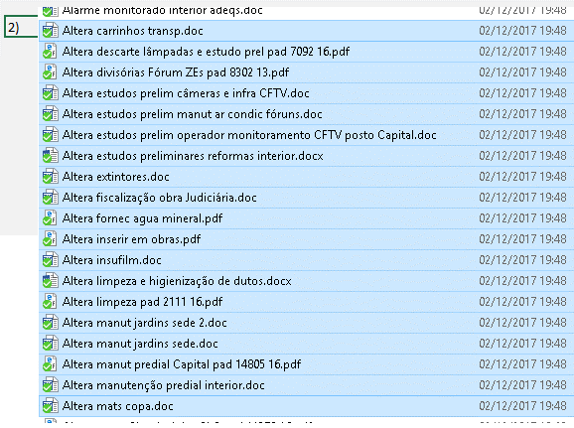

MEASURE |  |  | IMPROVE

1. QUAL A ESTRATIFICAÇÃO |  | 2. QUAL O FOCO DO PROBLEMA? | 1. PLANO DE IMPLEMENTAÇÃO DAS SOLUÇÕES

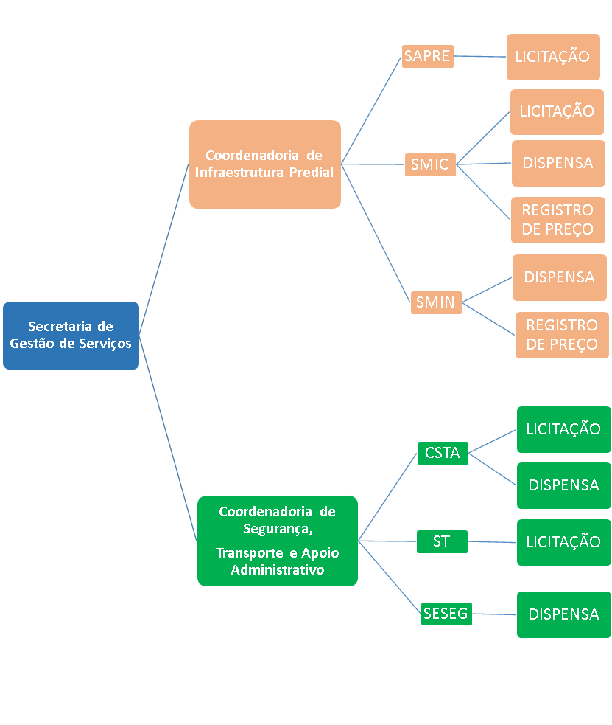
Coordenadoria de Segurança e Apoio Administrativo:
SESEG: 11,38 (média por trâmite)
CSTA: 8,60 (média por trâmite)
ST: 3,26 (média por trâmite)
Coordenadoria de Infraestrutura Predial:
SMIN: 24 (média por trâmite)
SAPRE: 22,49 (média por trâmite)
SMIC: 9,94 (média por trâmite)
Na Secretaria de Serviços temos somente trâmites para a SECGS os quais representaram uma média de 2,34 dias.

3. QUAIS AS METAS PRIORITÁRIAS? |  | 4. COMPROVAÇÃO DA META GLOBAL

ABAIXO É POSSÍVEL OBSERVAR QUAIS UNIDADES DA SECGS TERÃO METAS ESPECÍFICAS DEVIDO TEREM MAIORES MÉDIAS DE DIAS EM TEMPO DE TRAMITAÇÃO. DESTACAM-SE AS UNIDADES SESEG, CSTA, SAPRE, SMIIC E SMIN AS QUAIS TERÃO METAS PRIORITÁRIAS MAIS ELEVADAS.

 |  |  | 2. VERIFICAÇÃO DO ALCANCE DAS METAS PRIORITÁRIAS

 |  |  | Metas prioritárias foram alcançadas? ---> | integralmente |  | parcialmente | não

 |  |  | Meta global foi alcançada? ---> | integralmente |  | parcialmente | não

 |  |  | Qual retorno financeiro do Projeto Black Belt? ---> | R$

